Sheet1
１．会社概要（基本情報）
会社名 | 東海東京証券株式会社
 | 住所 | 〒450-6212 愛知県名古屋市中村区名駅四丁目7番1号
所在地 | 電話 | 052-527-1111（代表）
 | ＨＰアドレス | https://www.tokaitokyo.co.jp/
代表者 | 代表取締役社長 北川 尚子
金融商品取引業登録番号 | 東海財務局長（金商）第140号
登録年月日 | 2010-04-01
協会会員番号 | 052-00226
業務開始年月 | 2024-01-09
資本金 | 60 億円
受付窓口 | 運用アドバイザリー部 竹村 泰志
電話 | 03-3517-7817
E-mail アドレス | Yasushi_Takemura@tokaitokyo.co.jp
２．運用の特色（投資哲学、運用スタイル等）
（1）当社の投資一任運用（個別銘柄運用）の考え方 当戦略は、市場動向に左右されない絶対収益の追求を行います。 収益の源泉は、個別銘柄の選別とその投資タイミングの判断から得られます。 （2）運用スタイル 株式市場変動の影響を軽減しつつ、安定的なプラスのリターンを目指すロング＆ショート戦略の運用を行います。 ① 通常のロング＆ショート戦略 ② 同一業種間でのペア・トレード戦略 ③ 先物を利用したマーケットニュートラル戦略 これら3つの戦略を組み合わせ、国内株式ポートフォリオを構築します。 全体のロングとショートの比率は相場動向を勘案し、5：5から10：0まで機動的に調整します。

３．投資に関する意思決定プロセス
（１）契約締結時 目的、運用目標、運用方針（投資対象及び組み入れ限度額に関する事項・顧客の運用目的、ニーズに関する事項・運用手法に関する事項・パフォーマンス下落時の対応・報告事項など）を明記した運用ガイドラインを設定します。 （2）運用開始 以下を踏まえ、最終的な投資意思決定を行います。 ①バリュエーション ロング候補 PER、PBR、配当利回り等で割安と判断される銘柄 ショート候補 PER、PBR、配当利回り等で割高と判断される銘柄 ②業績 営業利益伸び率、業績進捗率などから業績動向を把握 ③成長性 売上高伸び率からロング候補は伸び率の高いもの、伸び率の高いものは利益が出ていなくても ショートは避ける ④テクニカル ストキャスティクス、RSIなどから株価位置の把握 ⑤需給 信用倍率、逆日歩、自社株買いなどから需給動向を把握 ⑥テーマ性 テーマ性のあるものをロング、テーマ性のあるものはショートしない （３）パフォーマンスレビューとリスク管理 ①毎月、パフォーマンスレビューと見通しに基づくモニタリングをし、部長宛てに報告します。 ②パフォーマンス、及び、ポジションの管理を行い、当初想定されたリスクを超えないよう管理を徹底します。

４．運用体制
プロフェッショナルアドバイザリー本部運用アドバイザリー部は、利益相反等の観点から、証券業務との情報隔離が明確になされており、独立した運用体制が確保されております。そのため、独自の経済・金融見通し（ハウスビュー）を持ち、独自の投資判断から投資行動を行います。また、部内においては、運用担当者と執行担当者を分離し、お客様と取り決めた運用ガイドライン通りに運用がなされているかについては、独立した部署であるホールセール指導部がチェックを行います。 ＜組織図＞

※2026年6月末時点

５．運用金額
契約資産額1億円（2026年6月末時点）

６．運用実績
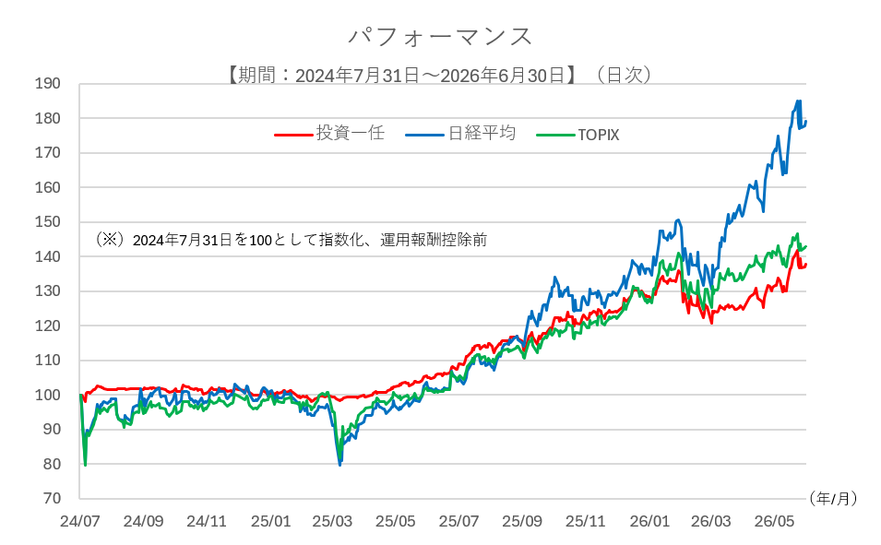 2024年8月に契約資産額3億円でスタートとし、2024年9月から4億円を運用。2025年5月に解約があり、2026年6月末時点で１億円を運用中です。 投資運用報酬は、以下【固定報酬型】【成功報酬型】のいずれかをいただきます。 【固定報酬型】 運用資産の時価評価額×上限1.50％ 【成功報酬型】 固定報酬部分（運用資産の時価評価額×上限0.50％）+成功報酬部分（HWMの超過額×上限20.00％） ※HWM（ハイウォーターマーク）とは、成功報酬計算評価額から当該契約期間に係る成功報酬を差し引いた額のうち、最も高い運用資産額のことを指します。なお、運用開始時のHWMは契約している金額となります。成功報酬計算時では、時価評価額がHWMを上回る部分を評価益とみなし、成功報酬計算の対象金額とします。なお、HWMは運用期間中、制限なく引き継がれます。 ※投資運用報酬の他にお客様が負担する費用がある場合には、投資運用報酬とは明確に区別します。 ※報酬額やその他の費用には、すべて別途消費税がかかります。

７．アピールポイント
（1）個別銘柄運用（ロング＆ショート戦略） ロング＆ショート戦略は、市場の上昇と下降に関係なく利益を追求するための投資手法です。ロングポジションとショートポジションを組み合わせることで、市場の下落時にはショートポジションが利益を生み出し、市場の上昇時にはロングポジションが利益を生み出すため、ポートフォリオの安定性を向上させることもできます。また、ロング＆ショート戦略は、市場のトレンドに左右されず、絶対的なパフォーマンスを重視します。これにより市場全体のパフォーマンスに依存することなくアルファを追求することができ、市場が停滞している時や下落している時にも利益を追求することができます。 （２）当社の投資一任運用 当社は、専任の運用担当者が国内外の株式・債券等の個別銘柄も投資対象としてオーダーメイドで運用する「東海東京投資一任運用サービス」(以下「本サービス」)の取扱いを開始しております。 本サービスでは、「ポートフォリオ運用」と「個別銘柄運用」をご用意しており、当社がお客様との投資一任契約に基づいて資産の運用・管理を総合的に行います。 「個別銘柄運用」は上記ご紹介の通りですが、「ポートフォリオ運用」では、各資産の期待リターンに経済・金融見通しを反映した上で、お客様のニーズに合わせた投資効率の高い資産配分による分散投資を行い、高パフォーマンスの実現を目指します。また、中長期の見通しによる戦略的資産配分（SAA）と短期的な見通しや市場動向（トレンド）把握による戦術的資産配分（TAA）を組み合わせ、下落を抑えつつ収益機会をとらえる運用を提供します。 お客様の様々な運用ニーズに対応できるようにオーダーメイドで運用手法を構築し、お客様の目的を達成するため、投資一任運用の充実したサービス提供に努めてまいります。

